티베로 user
1. 해당 DB 서버로 접속(putty) (ex . 123.142.124.138)

2. tbsql 실행
tbsql sys/tibero

3. TABLESPACE 생성

CREATE TABLESPACE 이름 DATAFILE '경로' SIZG 1G AUTOEXTEND ON NEXT 10M MAXSIZE 32G;

4. 유저 생성

create user 유저명 identified by 비밀번호 default tablespace 위에서생성한TABLESPACE명 account unlock;

5. 권한 부여

grant connect, resource to 유저명;

6. tbsql을 빠져나온다.

7. tibero 계정으로 들어간다. (root 계정인 경우 su - tibero 실행)

(Ex.) Export 백업 파일이 정상적인건지 확인해야함( 티베로 엔지니어의 충고)
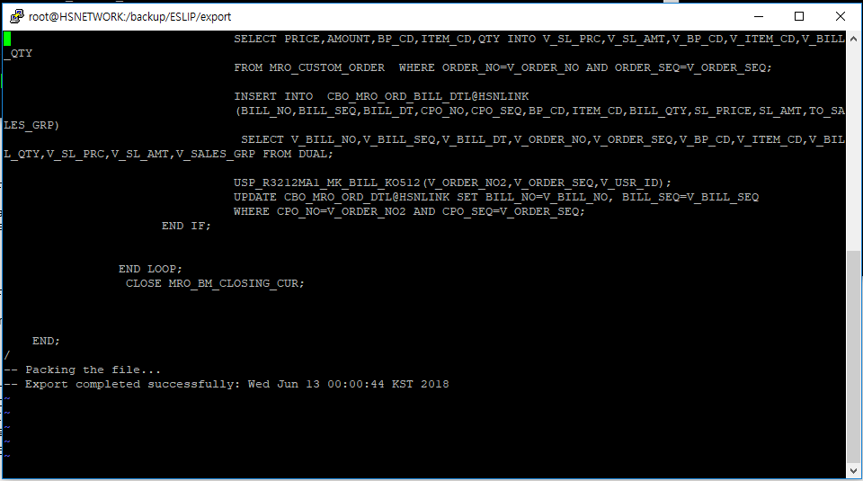

위의 그림 보내주니 정상적인 파일이라고 티베로 엔지니어가 말해줌.

8. user import 명령어 실행

tbimport username=sys password=tibero ip=127.0.0.1 port=8629 sid=디비SID file=.dmp파일경로 log=로그남길경로 fromuser=데이터가져올유저이름 touser=데이터넣어줄유저이름 ignore=y script=y

백업파일로 복구하기
백업 복구하기.
우리가 하는 백업을 핫백업이라고 부르며 서버가 켜진 상태에서 백업하는 행위를 말한다.

1. 백업 파일 준비하기
보통 우리가 하는 백업파일의 용량은(2018년 6월 기준) 50G정도 된다.
압축하게 되면 약 2G정도 된다.

2. 백업 파일 옮기기
복구할 서버로 백업 파일을 옮긴다.

3. 백업 파일 압축 풀기
unzip tbbackup_20180620.zip -d /tbdata
위의 명령어를 실행하면 tbbackup_20180620.zip 파일을 /tbdata 경로에 압축을 풀게된다.
우리가 쓰는 티베로(138)의 경우 /tbdata에 테이블 데이터 파일들이 존재한다.

4. tip파일 설정 바꾸기
티베로 설치경로/config 에 보면 .tip 파일들이 존재한다.
만약 존재하지 않는다면 똑바로 설치가 안된것이므로 설치 과정을 다시 하길 바란다.
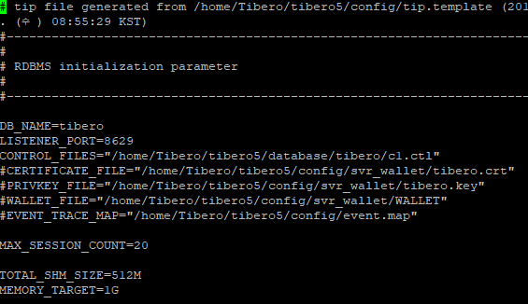

위의 그림은 티베로 설치하고 난 뒤 초기 .tip 파일이다.
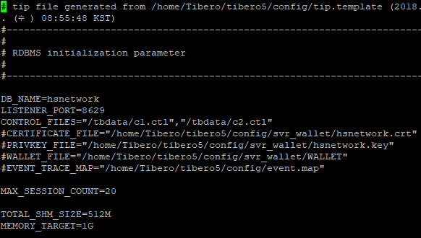

위의 그림처럼 원래 백업받은 DB_NAME과 CONTROL_FILES의 경로를 변경한다.
애초에 티베로 설치 할때 TB_SID를 설정하는데 백업받은 정보랑 동일하게 설치하기를 바란다.

5. 위에까지 했는데 실행안된다면…
2019년부터 서버에서 스케쥴 돌아 자동 백업으로 바뀌고 난뒤 그 파일로 복구하는 경우
tbboot nomount 로 부팅하여 backup 받는 폴더에 생성된 컨트롤 파일 쿼리를 돌려준다.
그리고 다시 티베로를 재부팅 해준다.

